Sheet1
번호 | 발생오류 | 발생날짜 | 해결방법 | 해결날짜 | 해결여부
1 | 장고 새 프로젝트 생성 후 manage.py 누르면 웹이 실행이 안되고 파이썬 실행되다가 꺼짐 | 2020-11-22 | 그냥 내가 띄우는 법을 몰랐다. 장고메뉴얼.txt 참조 | 2011-11-22 | 완료
2 | 파이참 30일 임시판임 | 2020-11-22 | https://www.jetbrains.com/shop/eform/students?_st=NFJDNWx7iv5cmILPhm1ILVoPKzkjkmcozayqoi9EVHkzv7kCX9JPTGyE9HQQqVQc 여기서 파이참 대학생 인증/isic멤버쉽 인증 후 재 인증 해야함 manage liscense에서 등록된 아이디 비밀번호 등록 | 2011-11-22 | 완료
3 | 파이썬 컴파일러를 찾을 수 없다 (경로에 파이썬이 없다는 뜻 같음) | 2020-11-25 | Add interpreter에서 system interpreter를 추가해줬다. 그랬더니 아래처럼 설정됐다. 여러가지 파이썬 interpreter설정 방법이 있는 것 같다. (아나콘다 라던가) | 2020-11-25 | 완료
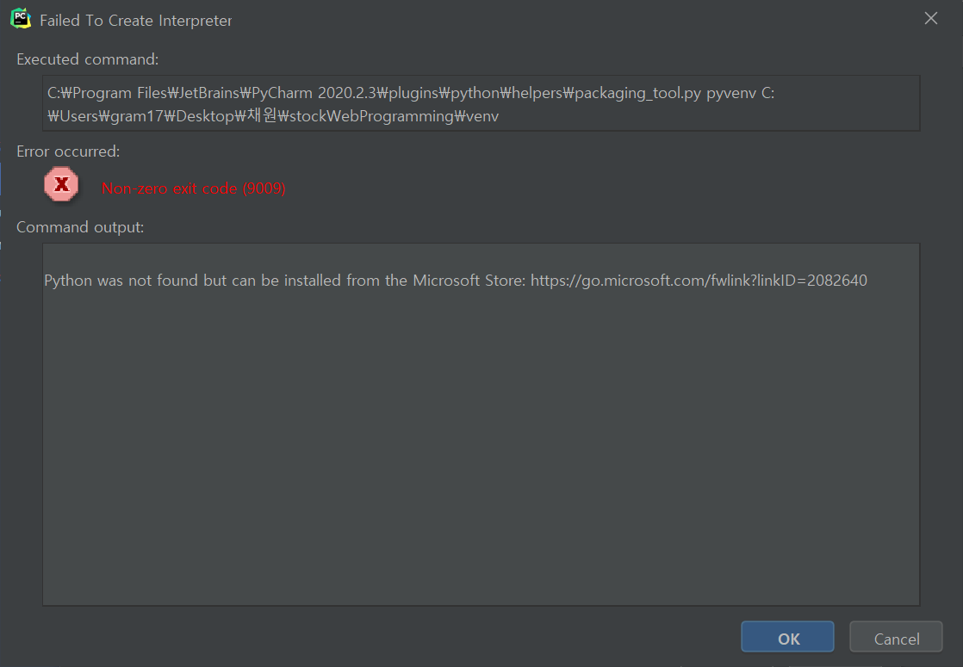 3.1 | 파이썬 컴파일러를 찾을수없다길래 setting>python interpreters 에서 추가를 해줬는데 오류가 또 뜬다.. | 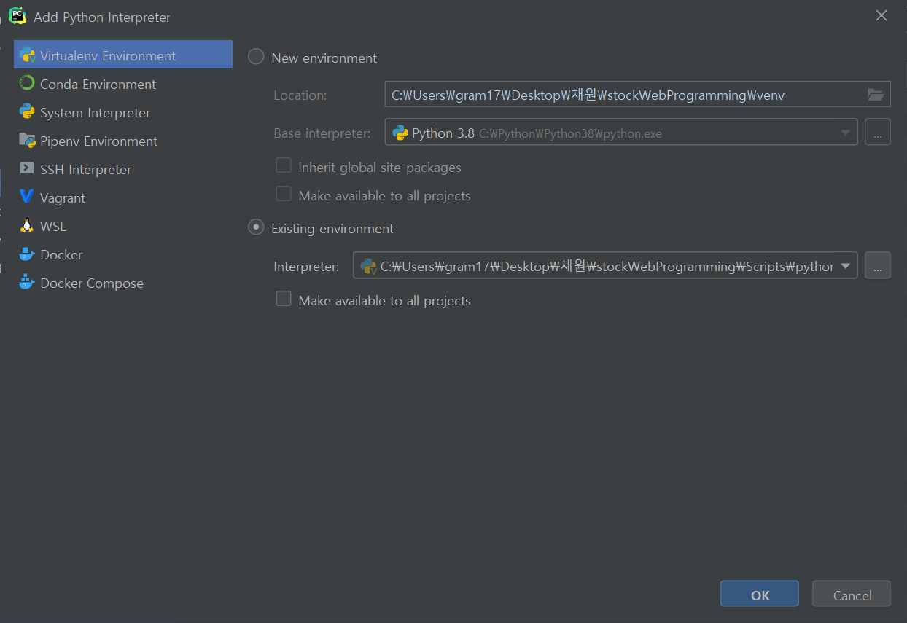 2020-11-25 |  | 2020-11-25 | 완료
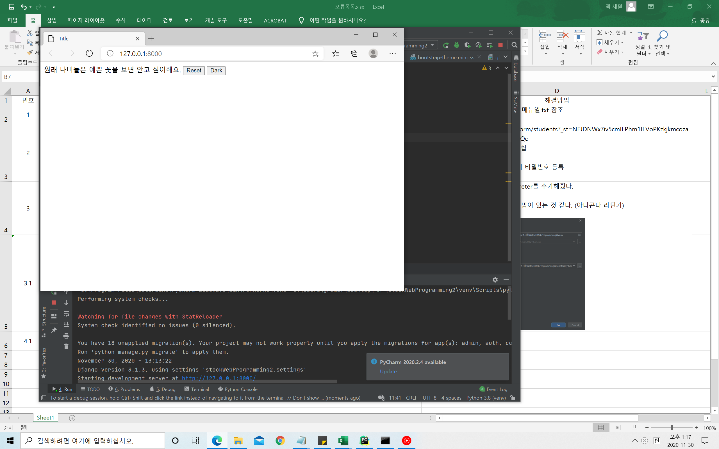 4 | 파이썬 웹페이지 실행시 부트스트랩을 못들고옴. 아마 웹으로 실행하기때문에 로컬에서 못가져오는 듯 | 2020-11-30 | 전: <link rel="stylesheet" href="bootstrap/css/bootstrap.css"> 후: <link rel="stylesheet" href="https://maxcdn.bootstrapcdn.com/bootstrap/3.3.2/css/bootstrap-theme.min.css"> | 2020-11-30 | 완료
5 | 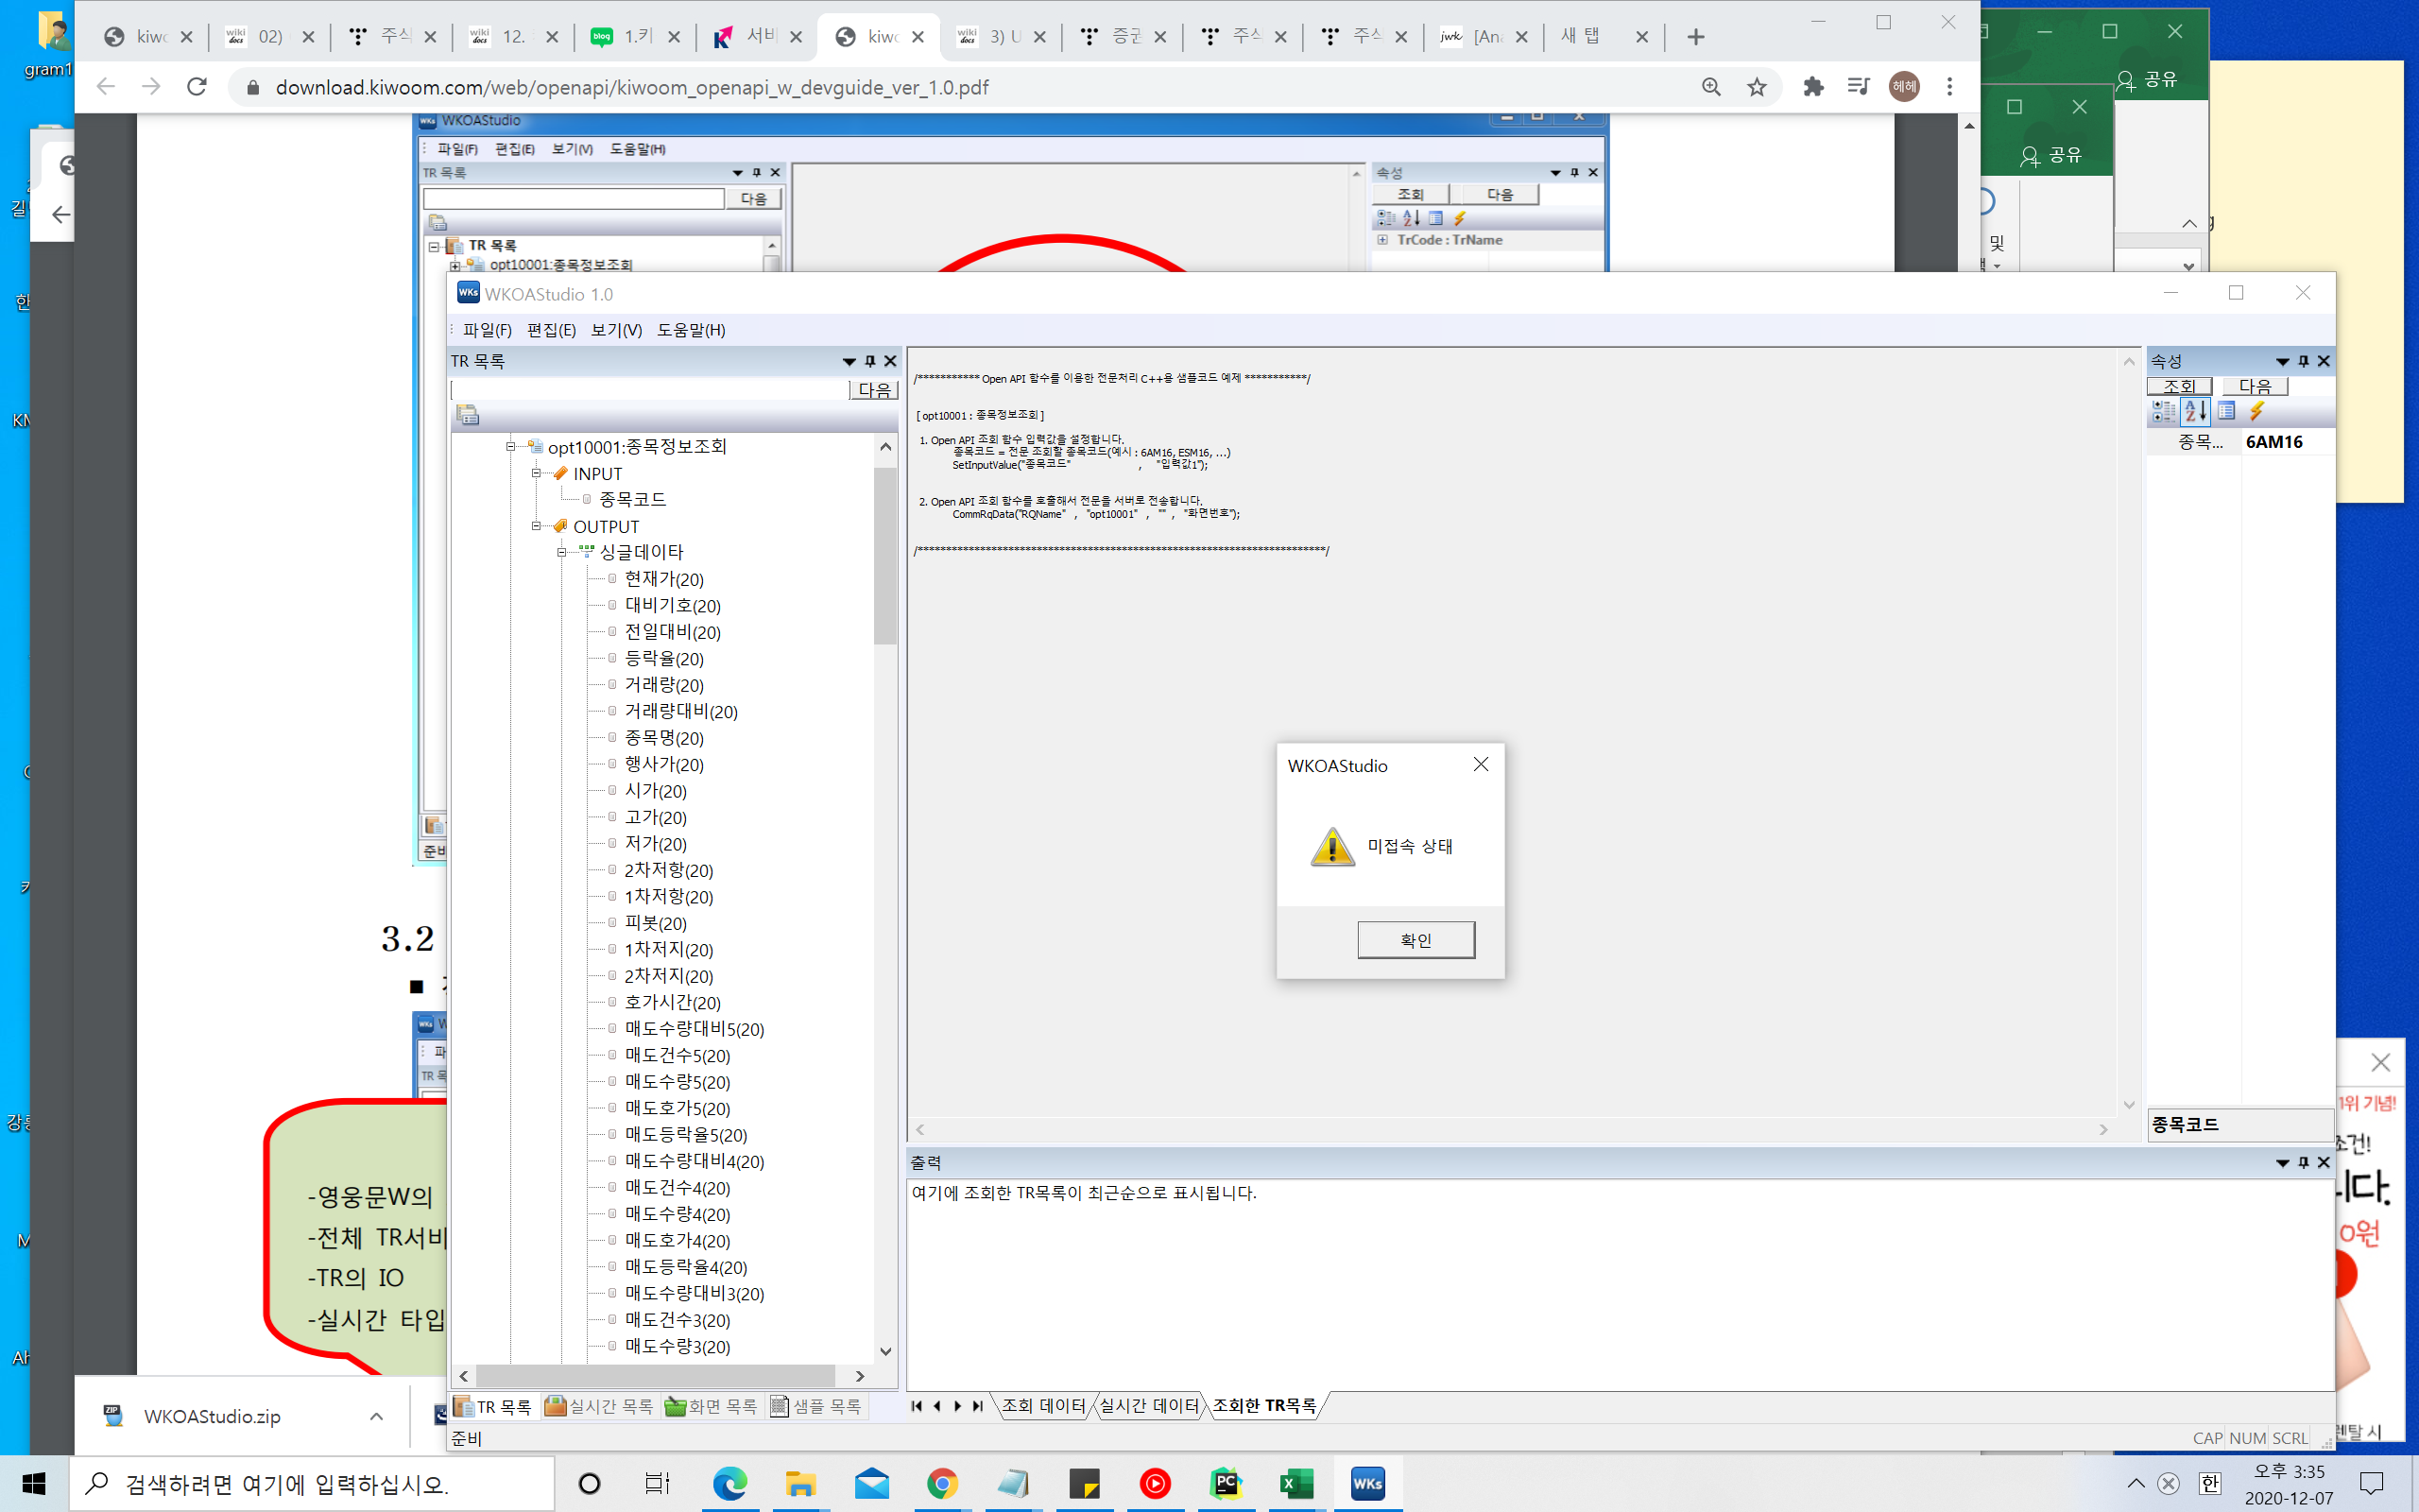 WKOA STUDIO 조회가안됨 조회할때마다 미접속 상태라고 뜸 | 2020-12-07 | 키움증권의 영웅문글로벌은 유료서비스… 월 200$ 을 내란다.. 포기 다른 API를 찾아봐야 할듯하다. 다른거 찾았음 iexcloud에서 제공하는 api사용 | 2020-12-09 | 완료
6.1 | 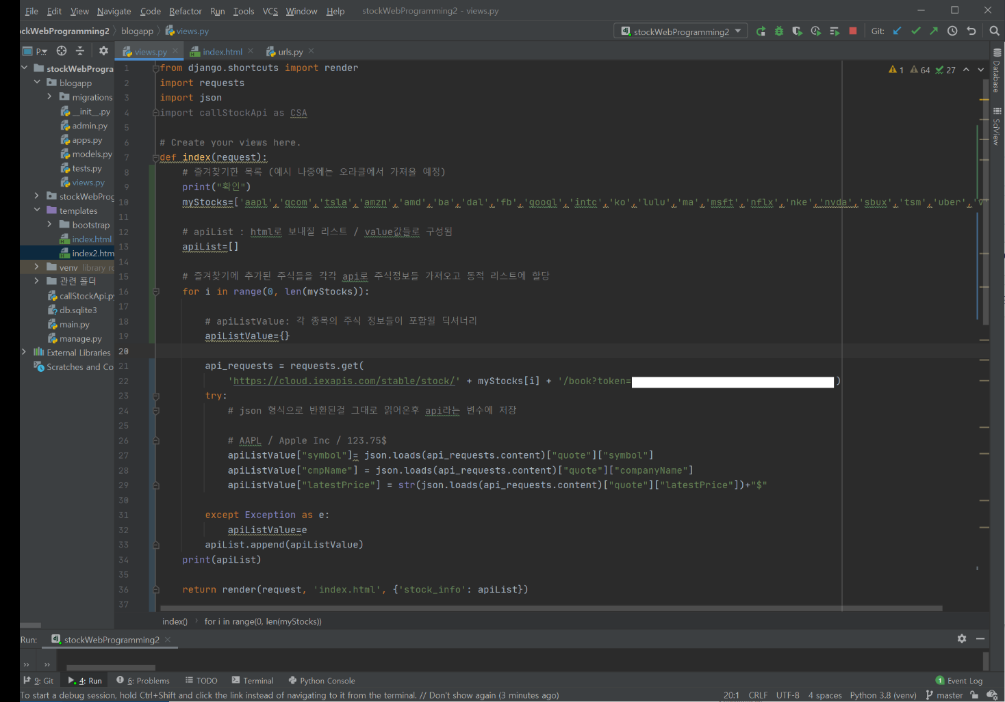 request.get하는 부분에서 병목현상이 발생함(만약 여기서 데이터 들고오는데 1초 걸리면 20개의 데이터 불러오는데는 20초가 걸림 | 2020-12-07 | 비동기 통신을 활용해보자 참조:https://okky.kr/article/832615?note=2173283 requests.get 하는 부분이 병목인 겁니다. 정확히는 시리얼하게 처리되기 때문에 requests.get 이 1초가 걸린다고 가정시 20번 호출하면 최소 20초가 걸리는 겁니다. 파이썬에서 io 문제는 asyncio 를 사용해서 async 하게 처리할 수 있습니다. 즉 requests.get 의 응답을 기다리는 것이 아니라 일단 20번을 다 호출하고 결과를 각각 callback 으로 받을 수 있습니다. 1초가 걸리는 requests.get 을 응답을 기다리지 않고 20번을 연속해서 수행합니다. 문제는 requests 는 asyncio 기반으로 만들어져 있지 않기에 aiohttp 를 추천드립니다. | 2020-12-12 | 완료
6.2 | 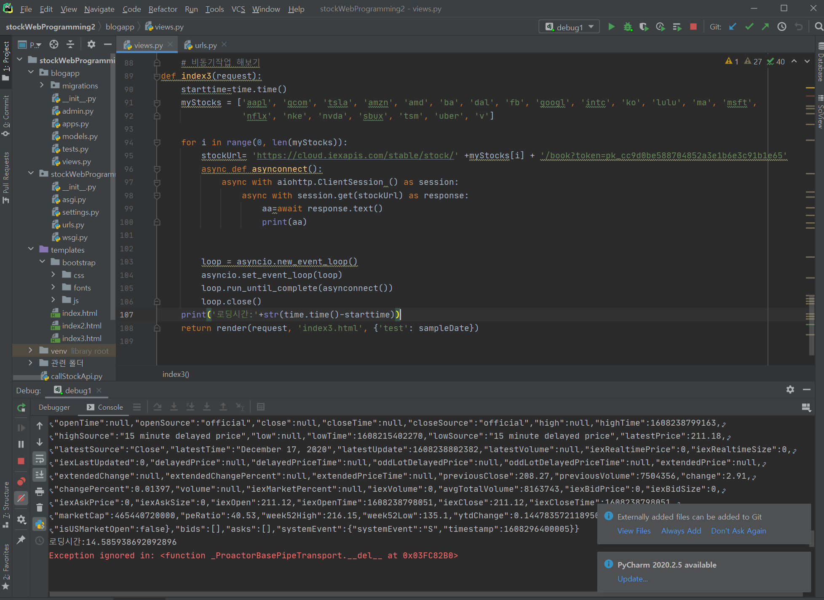 비동기통신 하란대로 했는데 시간이 똑같이 나와 ㅋㅋ 이게 머선129 | 2020-12-18 | 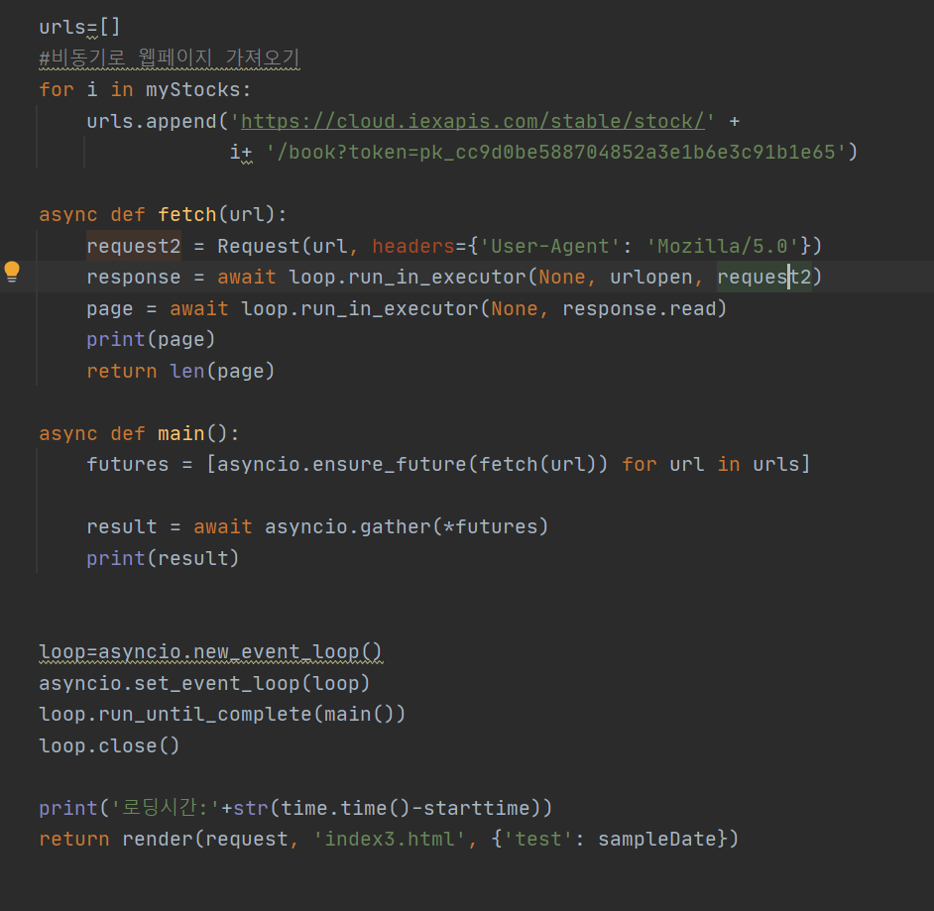 웹페이지를 비동기로 가져오는 방법으로 구현 완료함 참조: 1. https://www.youtube.com/watch?v=qdm2o0JSuXc 6:41~ 2. https://stackoverflow.com/questions/46727787/runtimeerror-there-is-no-current-event-loop-in-thread-in-async-apscheduler | 2020-12-18 | 완료
7 | 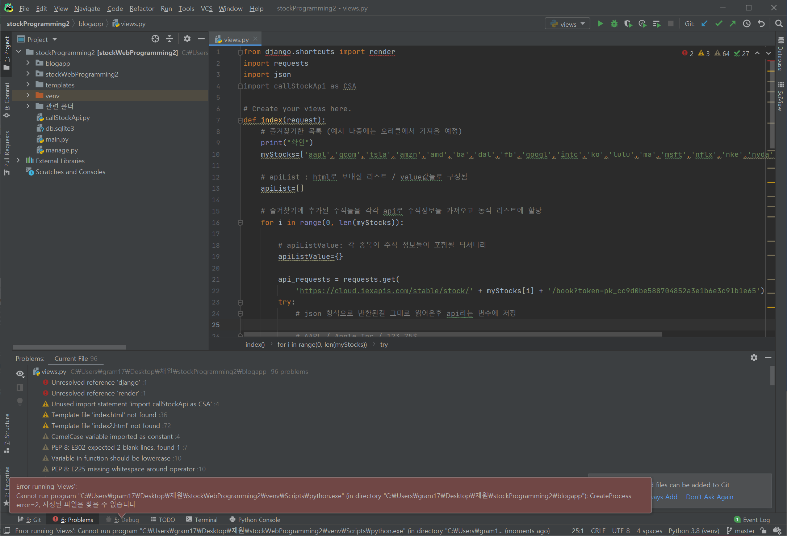 이전 버전으로 돌아가고 싶어서 git clone을 통해 깃에서 자료를 내려받았다. 그리고 디버그를 하려는데 다음과 같은 에러가 뜨면서 실행이 안된다 (create process=2) | 2020-12-14 | C:\Users\gram17\Desktop\채원\stockWebProgramming2 라는 경로를 검색해본 결과 경로가 없길래 찾아봤더니 경로 폴더 이름을 stockWebProgramming2이 아닌 다른 걸로 해놨더라 그래서 바꿔줬더니 정상적으로 작동하긴 하는데 문제는 다른 오류가 생겼다. | 2020-12-14 | 완료
8 | 디 버그를 했더니 저딴 오류가 뜬다. "Process finished with exit code 0" 이전엔 웹경로를 띄워주고 확인하라고 떴는데 애초에 웹사이트를 만드는 파이썬 함수인데 그건 어디로 날아가버린건지… 결과를 달라고 | 2020-12-14 | 일반적인 방법으로 디버그/run하면 안된다. cmd: python manage.py runserver 해야 정상적으로 웹페이지가 작동한다. | 2020-12-14 | 완료
9 | run configuration 설정을 python manage.py runserver 명령어 쳤을때랑 똑같이 하고싶은데 안된다.. | 2020-12-14 | runconfiguration > + django server로 설정해준다 | 2020-12-14 | 완료
10.1 | 웹사이트를 비동기로 가져올 때 바이트열 형식으로 다음과 같이 가져오게 되는데 이렇게 가져오면 json형식이 아니라 추출하여 html로 보낼수가 없다. 예를 들어 내가 보내고 싶은 값이 symbol값이라면 어떻게 보낼건가? 1. 그냥 가져올때 바이트형식이 아닌 json형식으로 가져오면 안되나? 2. 만약에 못가져온다면 저 바이트문자열에서 필요한 값만 딱딱 가져와야 하는데 symbol값이 필요하다고 치면 symbol값 뒤에 ""에 담긴 값만 가져와야하는데 그 값을 어떻게 가져올건지 고민해보자 | 2020-12-22 |  | 2020-12-22 | 완료
10.2 |  | 2020-12-22 | 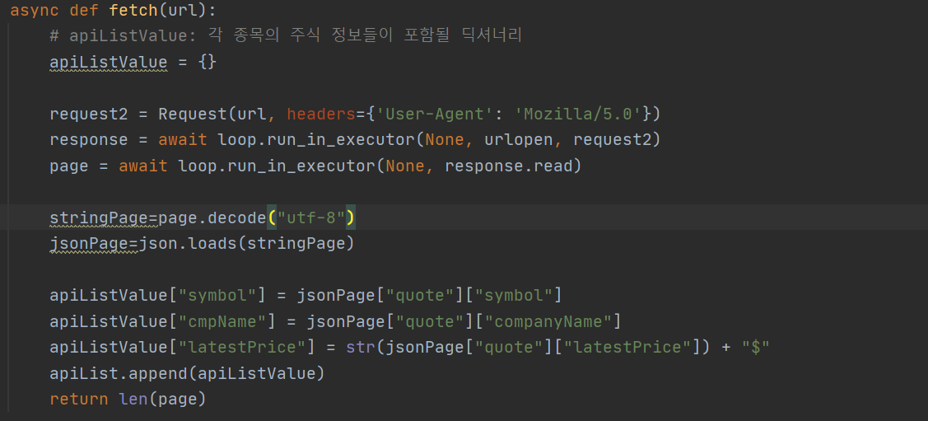 해결했다. 생각보다 간단했다. 비동기 형식으로 가져온 바이트값을 str으로 변환후 값을 다시 json형식으로 변환했다. | 2020-12-22 | 완료
11 | 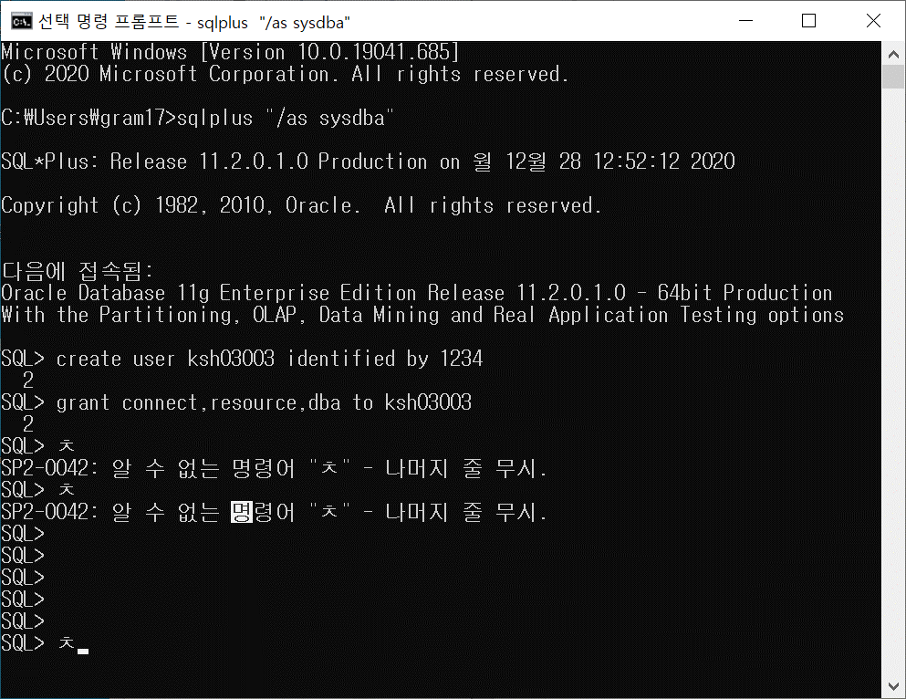 sql 계정생성을 위해 id를 생성하고 권한을 부여해주려했는데 자꾸 2가 뜨길래 대체 뭔가했더니 | 2020-12-28 | 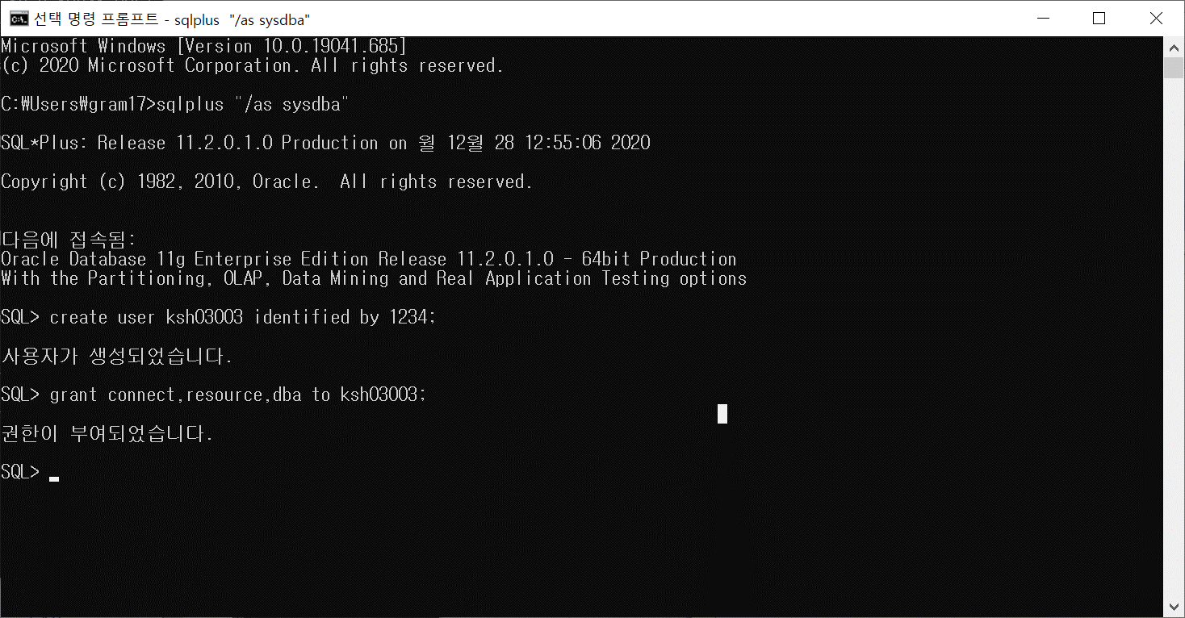 생각보다 간단한 거였다. 바로 마침표 ;를 찍어주지않아서 문장을 기다린다는 뜻이었다. 잘 해결했음 | 2020-12-28 | 완료
12 | 파이썬과 오라클을 연결해주기 위해선 cx_Oracle이란 모듈을 임포트해서 사용해야한다. 사용하기 위해서는 몇가리 절차가 필요하다. -오라클 데이터 베이스 설치/ 오라클클리아언트 설치/ 환경변수 설치 참조:https://sidorl.tistory.com/34 | 2020-12-28 | 오라클 데이터베이스 경로: D:\app\gram17\product\11.2.0 오라클 클라이언트 경로: D:\instantclient-basic-windows.x64-19.9.0.0.0dbru\instantclient_19_9 | 2020-12-28 | 완료
12.1 | 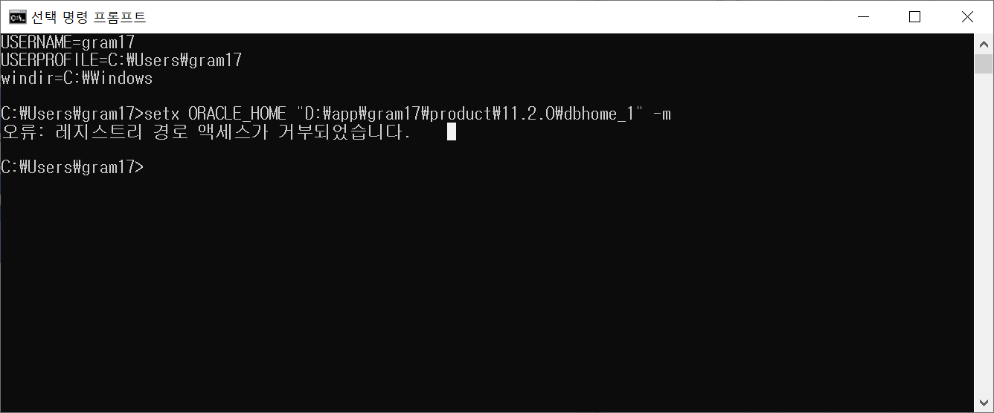 환경변수 설정하려했는데 시발 이게 뭐노… | 2020-12-28 | 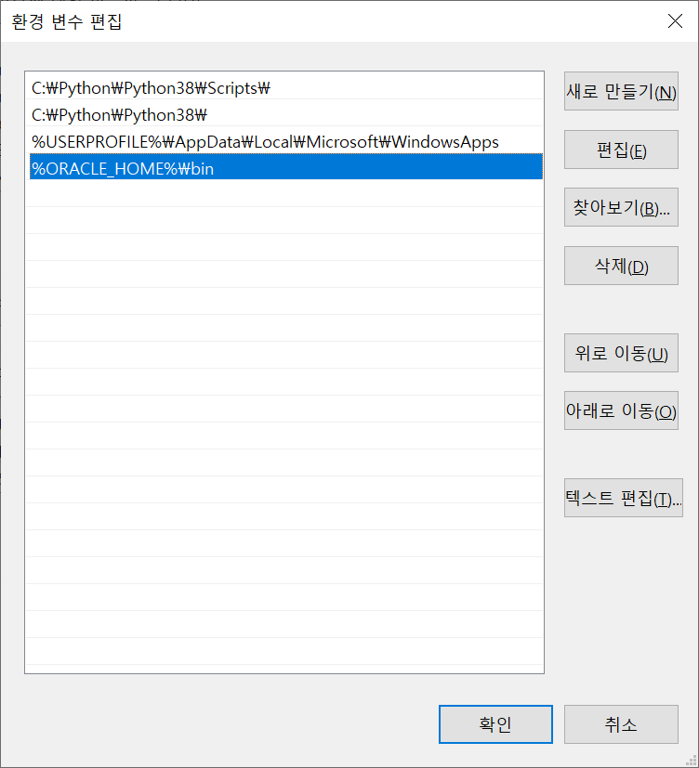 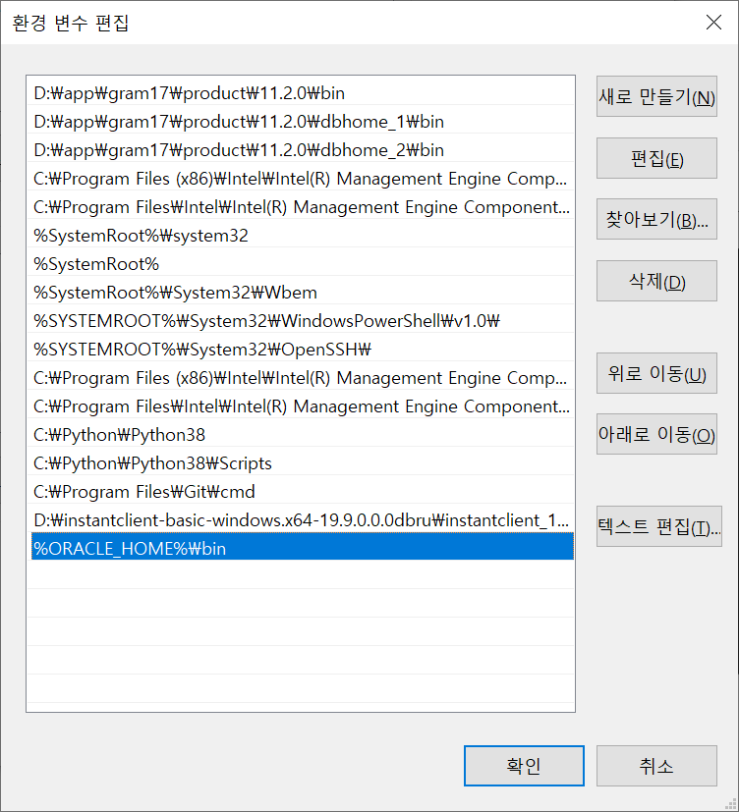 그래서 수동으로 추가해주기로 했다. .참조: https://request-response.tistory.com/6 1) 시스템 변수 - 새로만들기 -> 다음과 같이 설정 2) 시스템 변수 path 편집 -> 다음과 같이 추가 | 2020-12-30 | 완료

오류 12~14의견:
나도 어떻게 해결했는지 정말 모르겠다.
버그 12~13 발견당시만 해도 환경변수를 고쳤음에도 늘 같은 오류가 떴었는데
다음날 해보니까 갑자기 다른 오류가 뜨더니 (14오류) 서비스를 다시 시작하니까 드디어 오라클과 장고가 연결된다 ㅠㅠㅠ 시발 감격스러워
오늘 안되면 오라클 삭제하고 처음부터 다시 설치해야지 라고 생각했는데 ㅠㅠ 눈물난다
가끔 버그를 못찾을때는 다음날 보거나 컴퓨터를 껐다 켜보는것도 괜찮은것 같다.
 |  | 2020-12-28 | 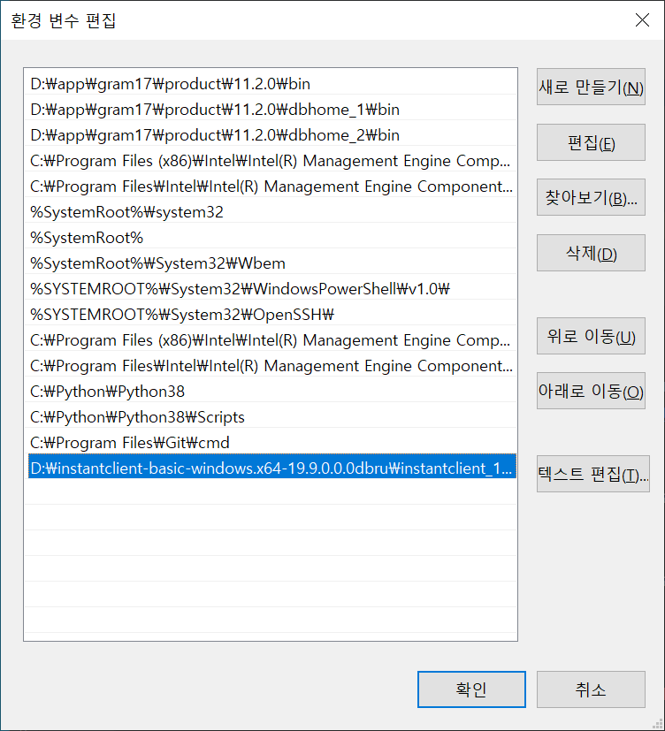 3) 오라클클라이언트 환경변수 설정: 시스템 환경변수 PATH 편짐 -> 다음과 같이 추가 (32비트로 바꿨는데도 문제있음) 참조: https://justdo-heal.tistory.com/11 https://sidorl.tistory.com/34 | 2020-12-30 | 완료
13 | 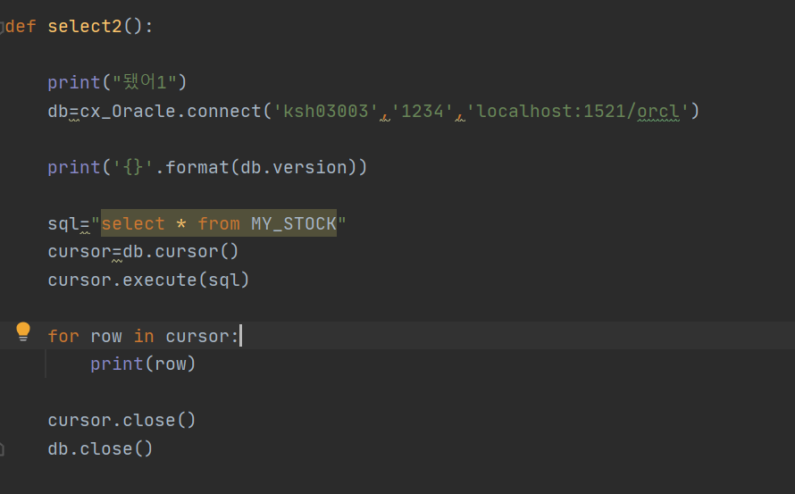 오라클 db연결하기 이런식으로 연결했는데 아예 연결조차 되지 않는다. | 2020-12-28 |  | 2020-12-30 | 완료

14 | 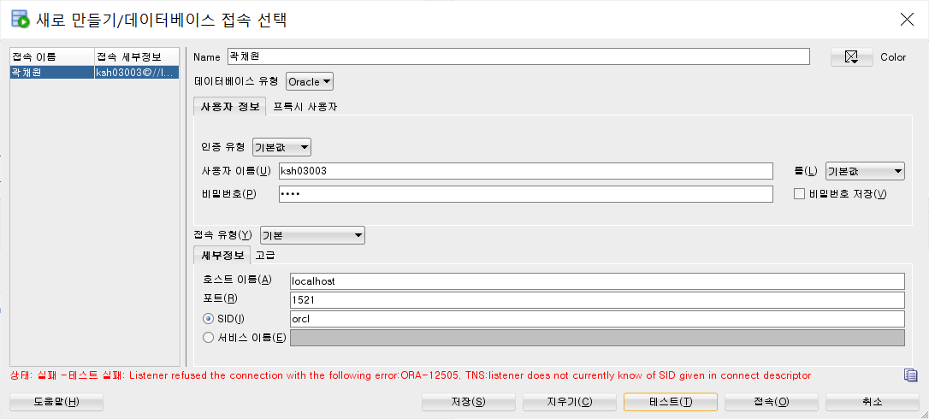 day 12 이후로 만진게 없는데 갑자기 이런 오류가 뜬다: 상태: 실패 -테스트 실패: Listener refused the connection with the following error: ORA-12505, TNS:listener does not currently know of SID given in connect descriptor | 2020-12-30 | 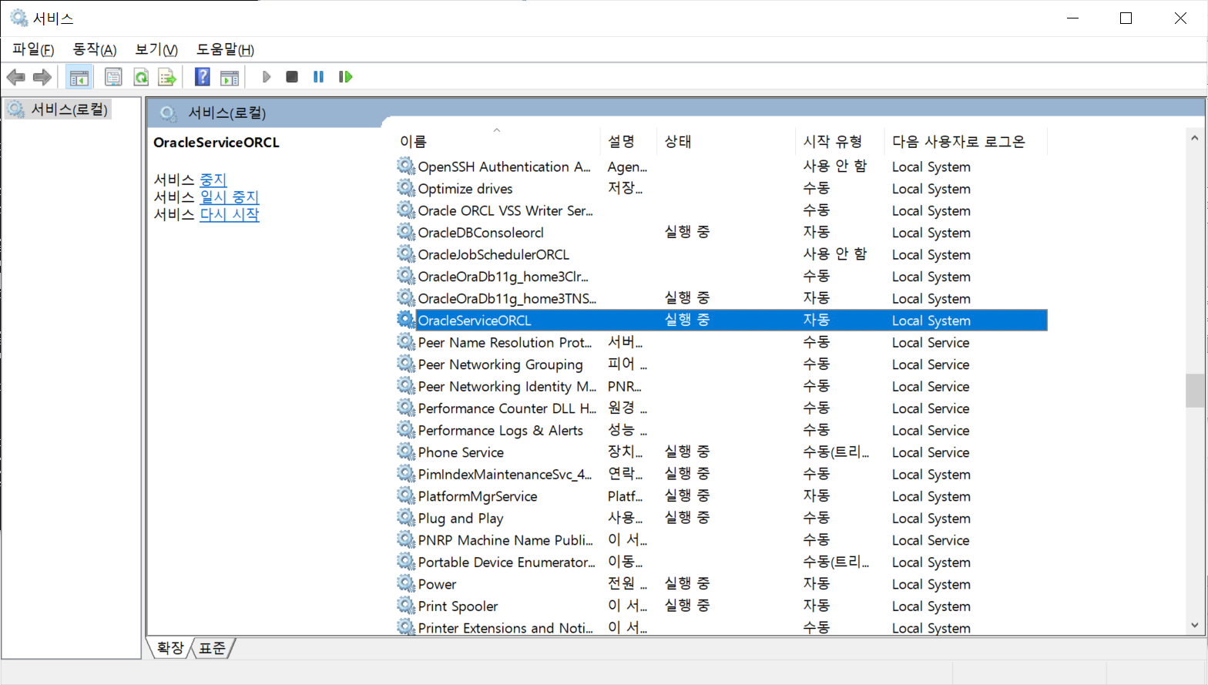 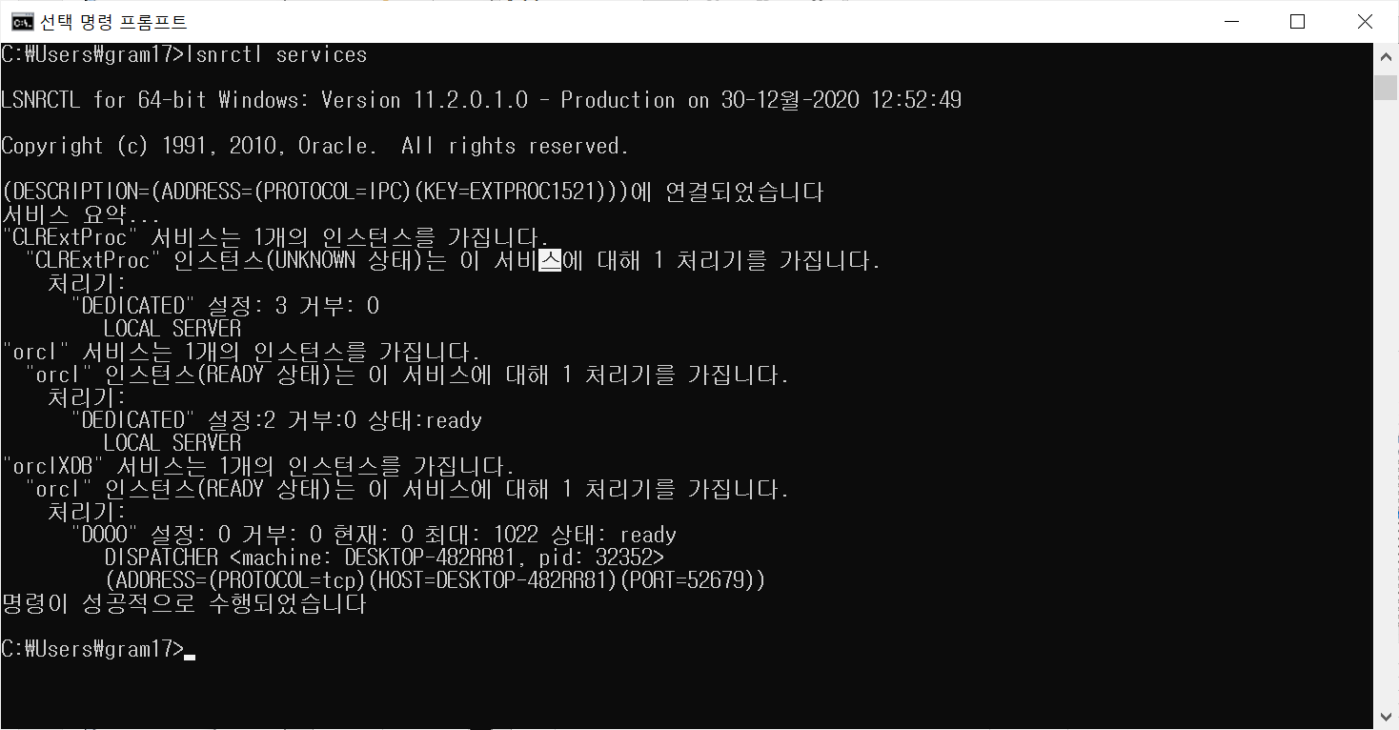 cmd: lsnrctl services 해보면 업는 서비스로 나왔다. 그래서 제어판 -> 관리도구 -> 서비스에 들어가 orcl service를 다시 시작해줬더니 된다! | 2020-12-30 | 완료

15 | 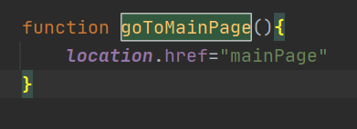 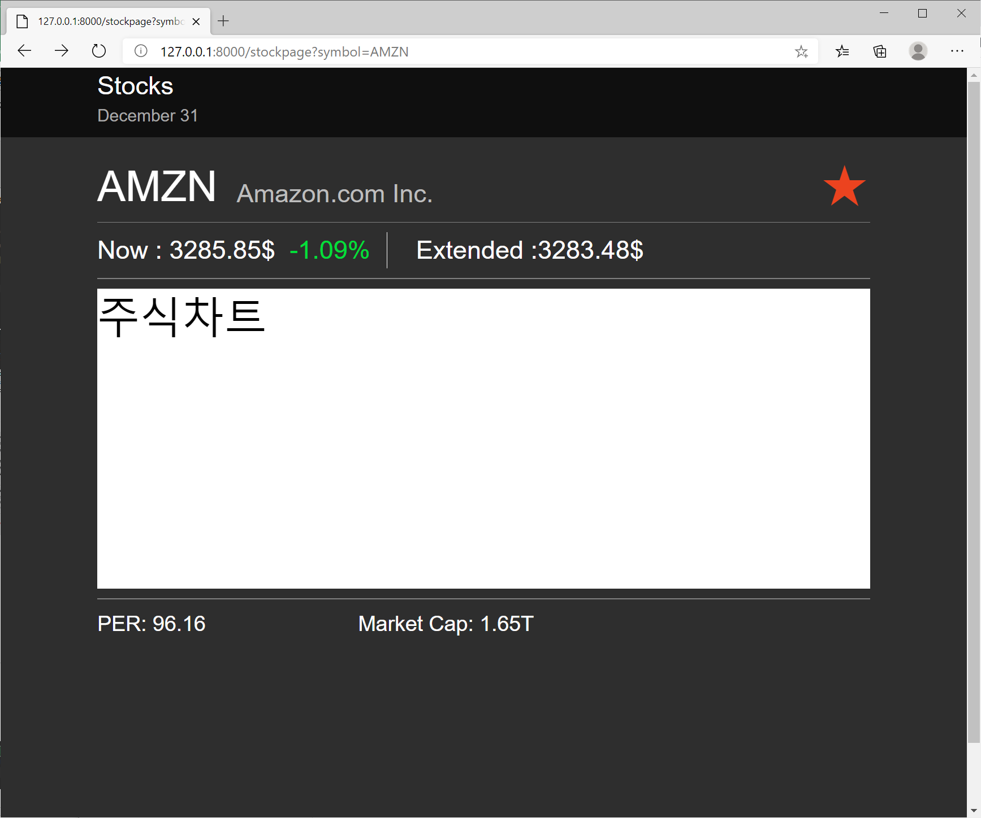 127.0.0.1:8000/stockpage 이 페이지에서 상단 stock 마크를 입력하면 mainpage로 돌아가고싶다. 근데 href를 이용하면 뒤에 값으로 추가돼서 mainpage로 갈수가 없다…. 한마디로 localhost:// 화면으로 돌아가고싶다

AWS
번호 | 발생오류 | 발생날짜 | 해결방법 | 해결날짜 | 해결여부
1 | 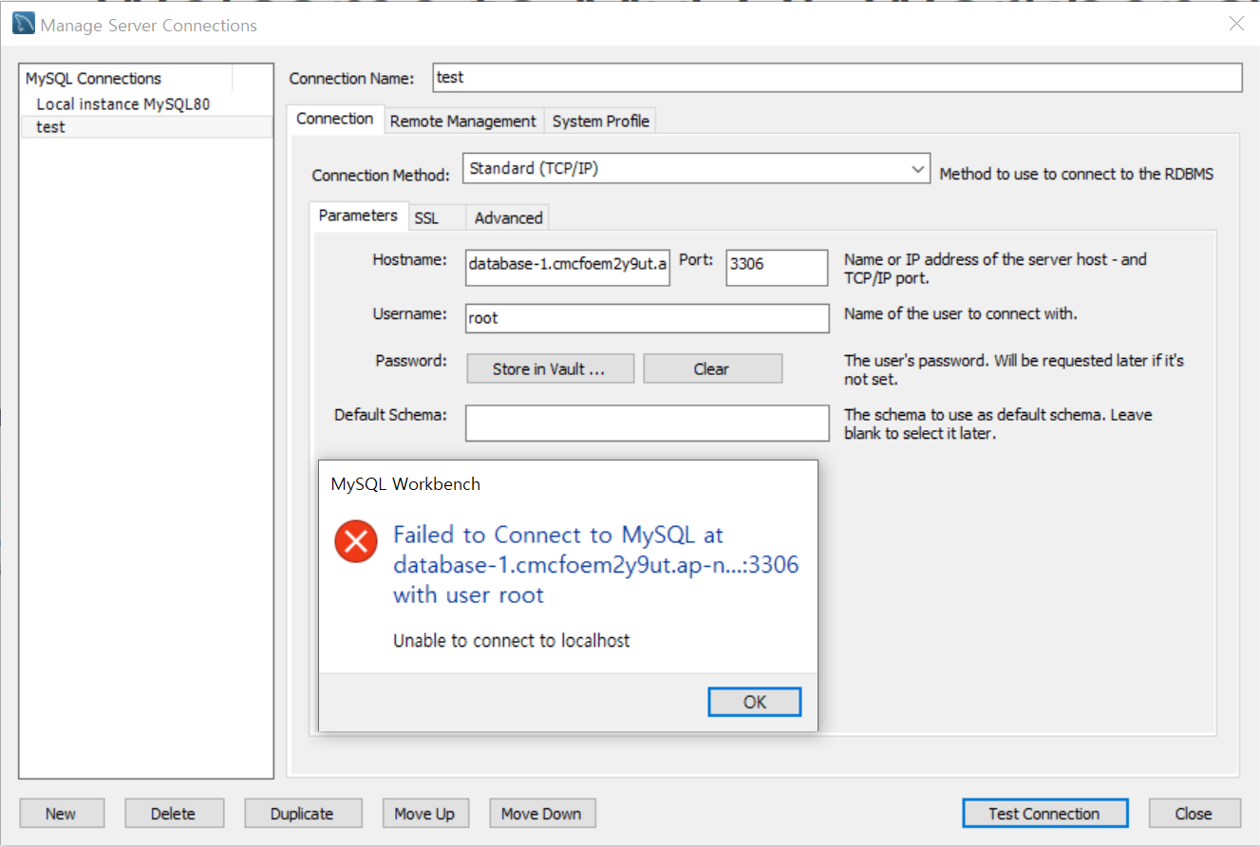 MYSQL에서 Amazon서 만든 DB에 연결하려니 이런 오류가 발생한다. HostName 에는 연결하려는 DB의 엔드포인트를 입력한 상태 | 2021-03-04 | 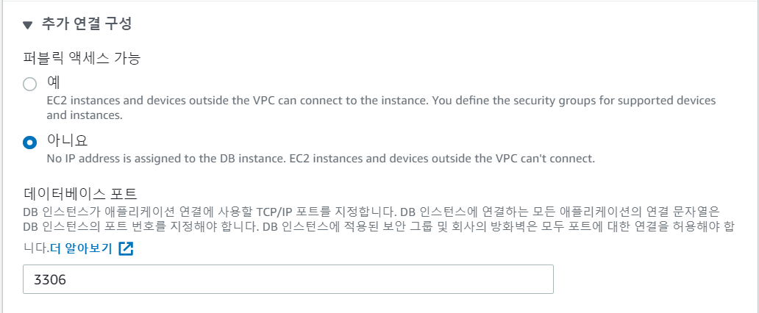 DB인스턴스 수정> 네트워크 및 보안>추가 구성 연결 > 퍼블릭 네트워크 액세스를 "예"로 변경해준다. 단, 보안에 취약하다는 문제가 있으므로 신중한 고려가 필요하다. 외부로부터 접속이 가능한 경우 원격을 DB작업을 수행할 수 있지만 RDS인스턴스도 외부에 노출되어있기때문에 보안위험성도 높은 상태. 이를 보완하기 위해 1) 퍼블릭 액세스 가능성을 아니오 선택 후, 같은 VPC 네트워크 사용 사용시 많은 제한이 따르는 단점 2) IAM DB인증 사용. AWS 별도의 사용자 생성 후 RDS인스턴스에 대한 권한 부여. 세분화된 보안관리에 적합
1.1 | 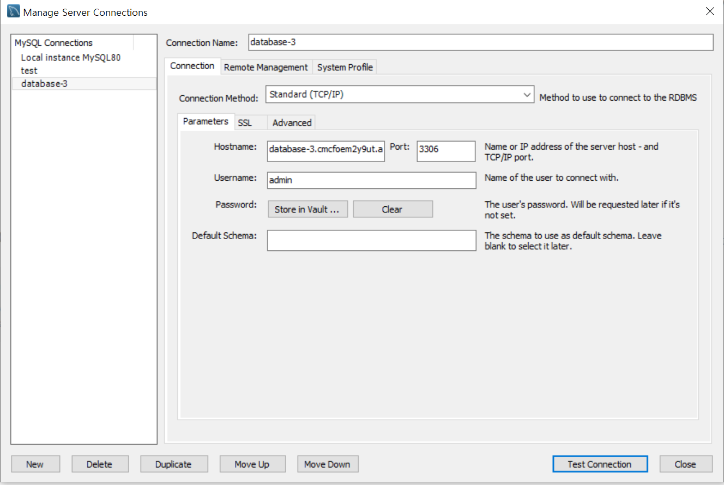 현재까지 진행 상황 connection Name: DB식별자 입력 Username: 마스터 사용자 입력 password : 입력 hostname: 엔트포인트입력 퍼블릭 엑시스 가능성: 예 | 2021-03-04 | 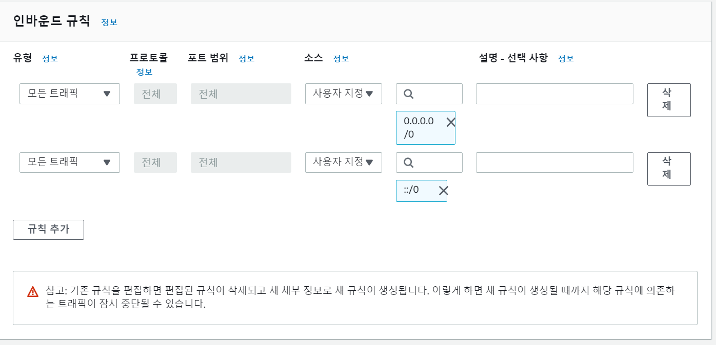 vpc 수정: vpc 콘솔> 설정된 인스턴스 보안그룹>인바운드 규칙 클릭> 사용자 ip 설정 또는 위치 무관으로 설정
1.2 |  | 2021-03-04 | 결론: connection Name: 본인이 지정할 이름 Username: 마스터 사용자 입력 + 비밀번호입력 hostname: 엔트포인트입력
3.1
4
5
6.1
6.2
7
8
9
10.1
10.2
11
12
12.1

오류 12~14의견:
나도 어떻게 해결했는지 정말 모르겠다.
버그 12~13 발견당시만 해도 환경변수를 고쳤음에도 늘 같은 오류가 떴었는데
다음날 해보니까 갑자기 다른 오류가 뜨더니 (14오류) 서비스를 다시 시작하니까 드디어 오라클과 장고가 연결된다 ㅠㅠㅠ 시발 감격스러워
오늘 안되면 오라클 삭제하고 처음부터 다시 설치해야지 라고 생각했는데 ㅠㅠ 눈물난다
가끔 버그를 못찾을때는 다음날 보거나 컴퓨터를 껐다 켜보는것도 괜찮은것 같다.
13

14

15

